Note de frais 25-26
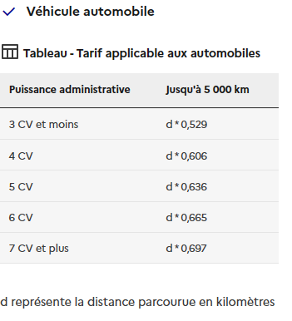
 |  |  | Mise à jour du barême kilométrique bénévole |  |  | Cliquez ici
 | Pour une première demande, joindre une copie de la carte grise du véhicule
DEMANDE DE REMBOURSEMENT DE FRAIS DE DEPLACEMENT
Club : | TAMIS GUILHERAND EN VIVARAIS BADMINTON - TGV07
Nom : |  |  |  | Prénom :
Adresse :
Code Postal et Ville :
OBJET DU DEPLACEMENT |  |  | INTERCLUBS
Manifestation : |  |  |  | Lieu :
Dates : |  |  | Conducteur :
TRANSPORT
Voiture (marque et modèle) :
Puissance en CV :
Nom des personnes transportées : |  |  | Km parcourus Aller/Retour: |  |  | Totaux
 |  |  | Coût (euros/km) : (barême kilométrique/nbre CV) |  |  | - €
 |  |  | Péages : |  |  | - €
 |  |  | TOTAL transport voiture |  |  | - €
HEBERGEMENT ET RESTAURATION
Hotel: | Nombre |  | Prix unitaire | JOINDRE LES JUSTIFICATIFS
Nuits |  | X |  |  | Total | - €
Repas: | Nombre |  | Prix unitaire | JOINDRE LES JUSTIFICATIFS
Petits déjeuners : |  | X |  |  | Total | - €
Déjeuners : |  | X |  |  | Total | - €
Diners : |  | X |  |  | Total | - €
 |  |  | TOTAL hébergement et restauration |  |  | - €
FRAIS ANNEXES |  |  |  | JOINDRE LES JUSTIFICATIFS
Autre : |  | X |  |  | Total | - €
 |  |  | TOTAL frais annexes |  |  | - €
Date de la demande : |  |  | TOTAL GENERAL |  |  | - €
Signature du demandeur :
RELEVE D'IDENTITE BANCAIRE (obligatoire pour une demande de remboursement par virement)
Nom de la Banque : |  |  | Bénéficiaire :
Coordonnées bancaires:
IBAN: |  |  |  |  | BIC :
Nom et signature du trésorier |  |  |  | A régler |  | Imputation
 |  |  |  |  |  | 6251

CADRE RESERVE AU TGV 07
Payé le : |  |  | Virement ou Chèque n° :

